a)
carvão + ar | ® | 0.052769348 | CO2 + | 0.028669893 | H2O + | 0.271015989 | N2 + | 0.015955756 | O2 | 8.20116E-05 | NO

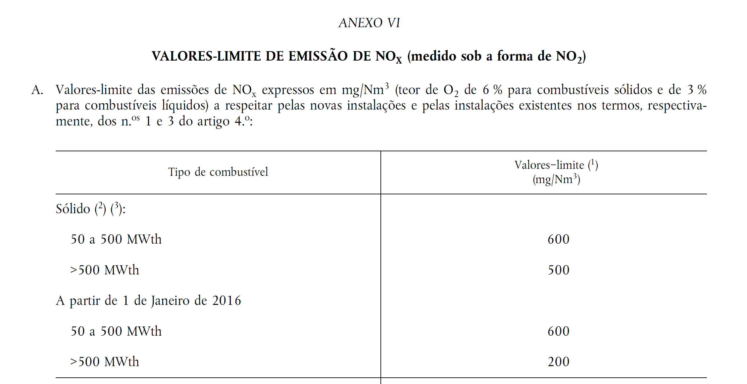
 | coal
 | 90 | ton/h |  |  |  |  |  | products

 | ar

 |  |  |  |  |  | CO2 | 0.052769348
 |  |  |  |  |  | H2O | 0.028669893
 |  |  |  |  |  | N2 | 0.271015989
 |  |  |  |  |  | NO | 8.20116E-05
 |  |  |  |  |  | O2 | 0.015955756

dry
actual [O2] | 0.046953122916 |  | ntotal actual |  | 0.3398231046
actual [NO] | 0.00024133615075
 |  |  | ntotal dry 6% |  | 0.42704576613
n_{xO2=}4.76*$\left[\frac{x+(1−xO2)\frac{y}{4}}{1−4.76xO2}\right]−\frac{y}{4}$
legislation [O2] | 0.06
Legislation [NO] | 0.0001920440536
Legislation [NO2] | 0.00029446754886

conversão kmol/kmol a mg/Nm3

546.18980836 | > | limit | não está conforme

b) SNCR
CO2 | 0.052769348 | if add the same amount of NH3 |  |  |  | Formula quimica do carvão??? |  | 0.052769348 | mol de C | x | FATOR CONVERSAO NO2/NO | 1.5333333333
H2O | 0.028669893 |  |  |  |  | balanço massa produtos |  | 0.057339786 | mol de H | y
N2 | 0.271015989 | nNH3 | 8.20116E-05 | kmol
NO | 8.20116E-05 | 80% | efficiency means
O2 | 0.015955756
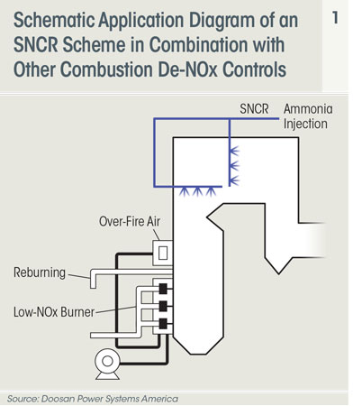
 |  | remove | 6.560928E-05
 |  | in flue gas | 1.640232E-05

CO2 | 0.052769348 |  |  |  |  |  | EQUAÇÃO
H2O | 0.02876830692 |  |  |  |  |  | 4NO+4NH3+O2®4N2+6H2O
N2 | 0.27108159828
NO | 1.640232E-05
O2 | 0.01593935368
NH3 | 1.640232E-05

n_{xO2=}4.76*$\left[\frac{x+(1−xO2)\frac{y}{4}}{1−4.76xO2}\right]−\frac{y}{4}$
 |  |  |  |  | ntotal dry 6% | 0.50249285297
Condições 298 K, 1 atm

24.77572 | m3/kmol
 |  | dry
achar nº moles com 4% |  | actual [O2] | 0.3398231046
 |  | actual [NO] | 4.826723015E-05

achar nº moles com 6% |  | legislation [O2] | 0.06
 |  | Legislation [NO] | 3.2640321566E-05
 |  | Legislation [NO2] | 5.0048493068E-05

 |  | conversão kmol/kmol a mg/Nm3

 |  | 92.831882303 | < | limit | fine!

quantity NH3/quantity CxHy |  | 0.0020189021228 | <1%
 |  | 0.18170119105 | ton/h

c)SCR
EQUAÇÕES

Urea 32.5% wt (±0.7%), density of 1.09 g/cm3
(NH₂)₂CO + H₂O ⇒2NH₃ + CO₂

4NO+4NH3+O2®4N2+6H2O

the same chemical reaction with NH3, but the quantity of Urea will be,

CO2 | 0.052769348 |  |  |  |  |  |  |  | x | 0.052769348
H2O | 0.028669893 | kmol |  |  |  |  |  |  | y | 0.057339786
N2 | 0.271015989
NO | 8.20116E-05 |  |  | NH3add | 8.20116E-05 |  | 80% removal | 1.640232E-05
O2 | 0.015955756 |  |  | Urea | 4.10058E-05

CO2 | 0.0528103538
H2O | 0.02876830692 | kmol
N2 | 0.27108159828
NO | 1.640232E-05
O2 | 0.01593935368
NH3 | 1.640232E-05

n_{xO2=}4.76*$\left[\frac{x+(1−xO2)\frac{y}{4}}{1−4.76xO2}\right]−\frac{y}{4}$
 |  |  |  |  | ntotal dry 6% |  | 0.50249285297
Condições 298 K, 1 atm

24.77572 | m3/kmol
 |  | dry
achar nº moles com 4% |  | actual [O2] | 0.3398641104
 |  | actual [NO] | 4.8261406539E-05

achar nº moles com 6% |  | legislation [O2] | 0.06
 |  | Legislation [NO] | 3.26418971E-05
 |  | Legislation [NO2] | 5.0050908887E-05

 |  | conversão kmol/kmol a mg/Nm3

 |  | 92.836363257 | < | limit | fine!

urea quantity |  | 4.10058E-05 | kmol | 0.002460348 | kg
 |  |  |  | 0.35627684519 | < 1%
 |  |  |  | 0.32064916067 | ton/h | urea
 |  |  |  | 0.98057847301 | ton/h | mixture 32.7%

comparison
 | SNCR | SCR
custo |  | +
CO2 increase |  | +
custo NH3 |  | +
NH3 slip | = | = | same conversion efficiency…
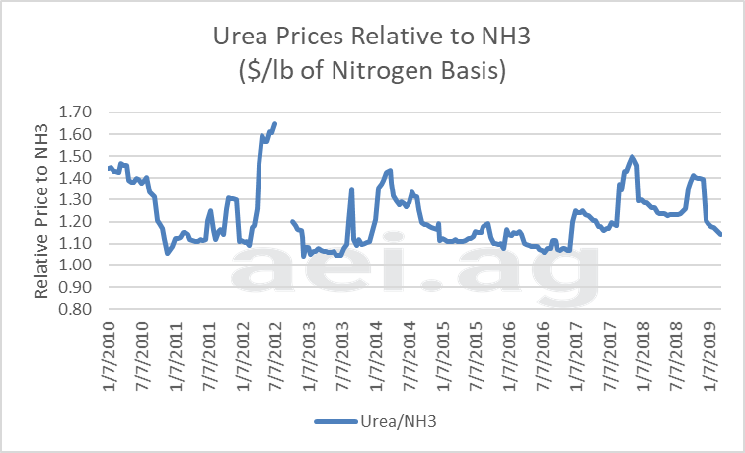

Urea retail price

NH3 retail price

